レイアウト図
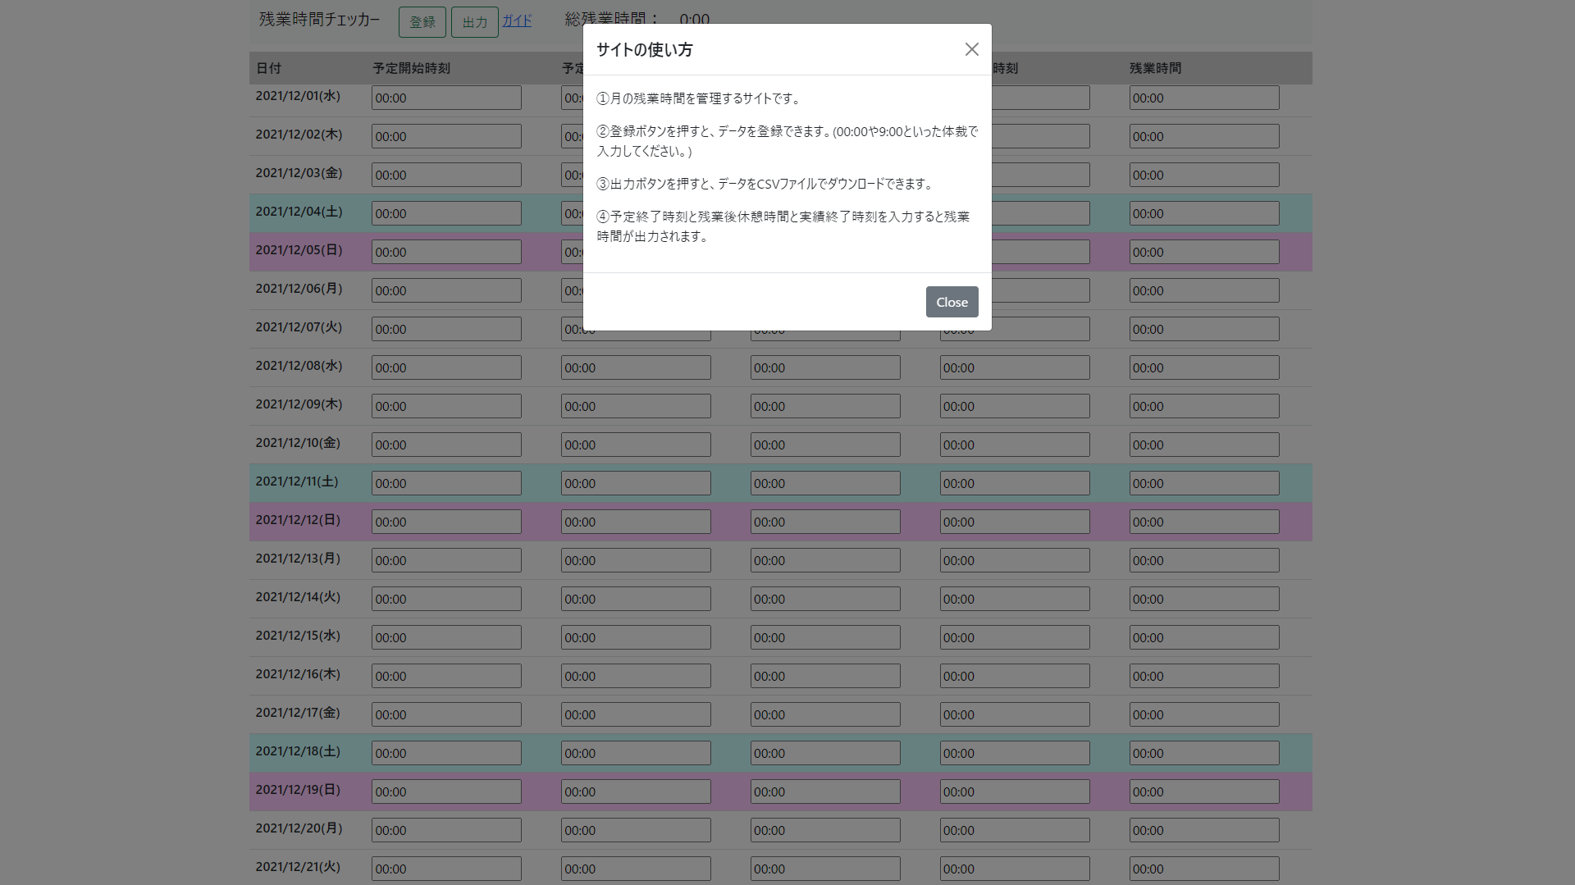
画面レイアウト定義
画面情報 |  | 画面名称 | 労働時間管理サイトのtop画面
 |  | 概要 | 当月の労働時間を一覧化で表示できる。
①
レイアウト図
●初期表示
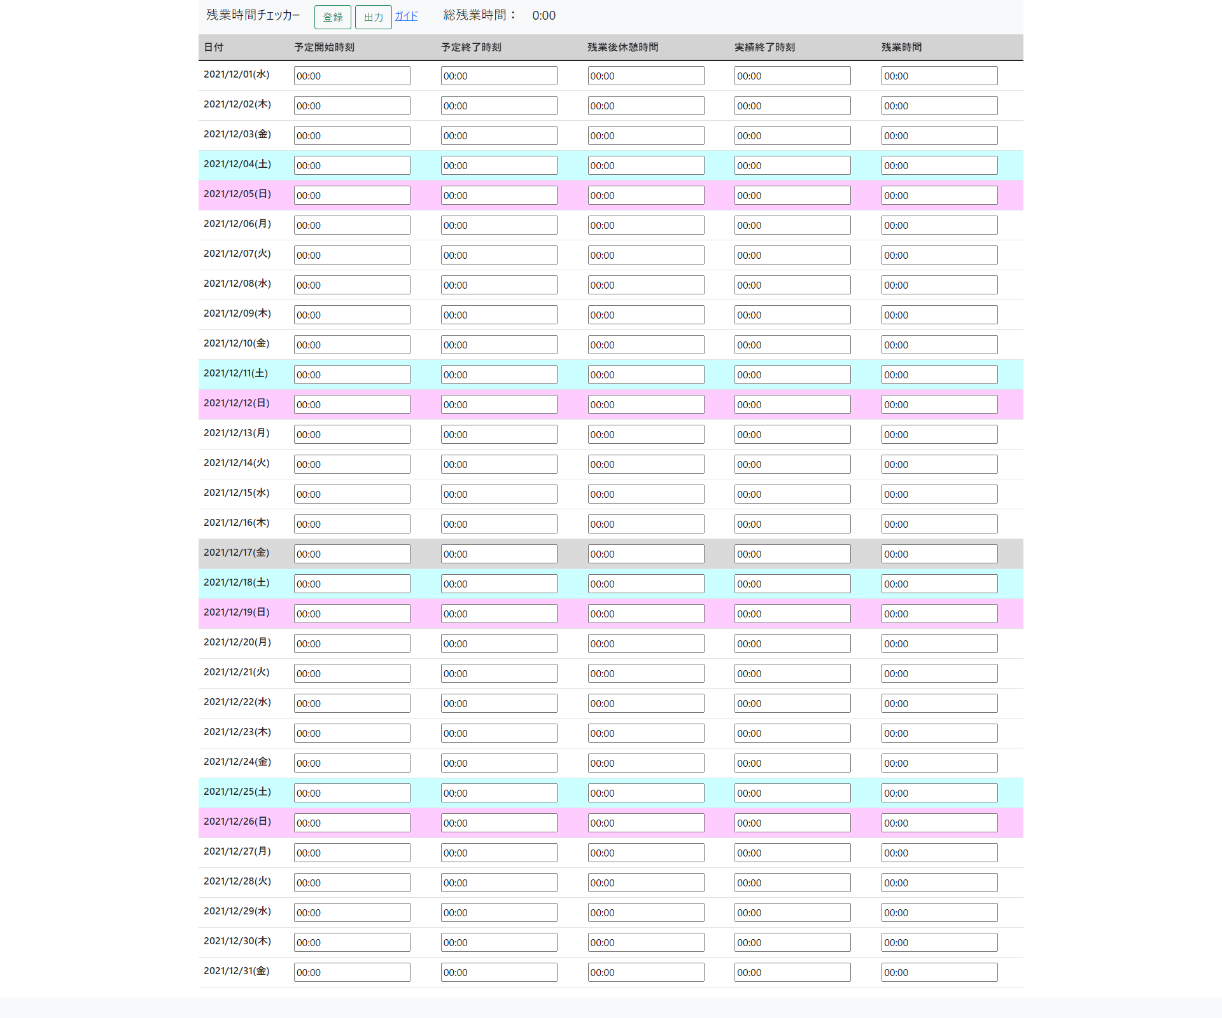
②

③

④まる４まｒ

● | ガイドリンク押下時

